상품제안서
굿즈 락앤락 스쿨핏 키즈스트랩 텀블러 500ml | 상품코드: S45809

 |  |  |  |  |  |  | 02-713-8555 | www.synergygift.co.kr
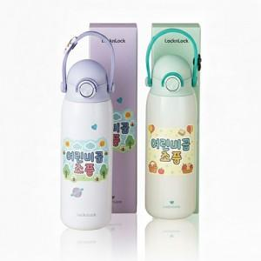

【상세/제작정보】

【인쇄/포장옵션】 | 슬리브 컬러+텀블러 레이저 / 포장불가능

【공급단가】 | 수량 | 30~ | 100~ | 300~ | 1,000~ | 3,000~
*VAT별도 | 단가 | 29,380원 | 27,790원 | 26,440원 | 25,760원 | 25,310원

【상품 URL】 | https://www.synergygift.co.kr:443/src/goods_detail.php?gdno=45809

